问题
 |  | 课后小练习

任务：
 | 在"D2:D12"区域设置数据有效性，仅允许选择“男”、“女”，完成效果见右图。

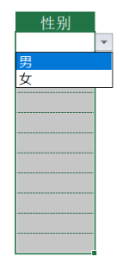

 |  | 性别

